Cov
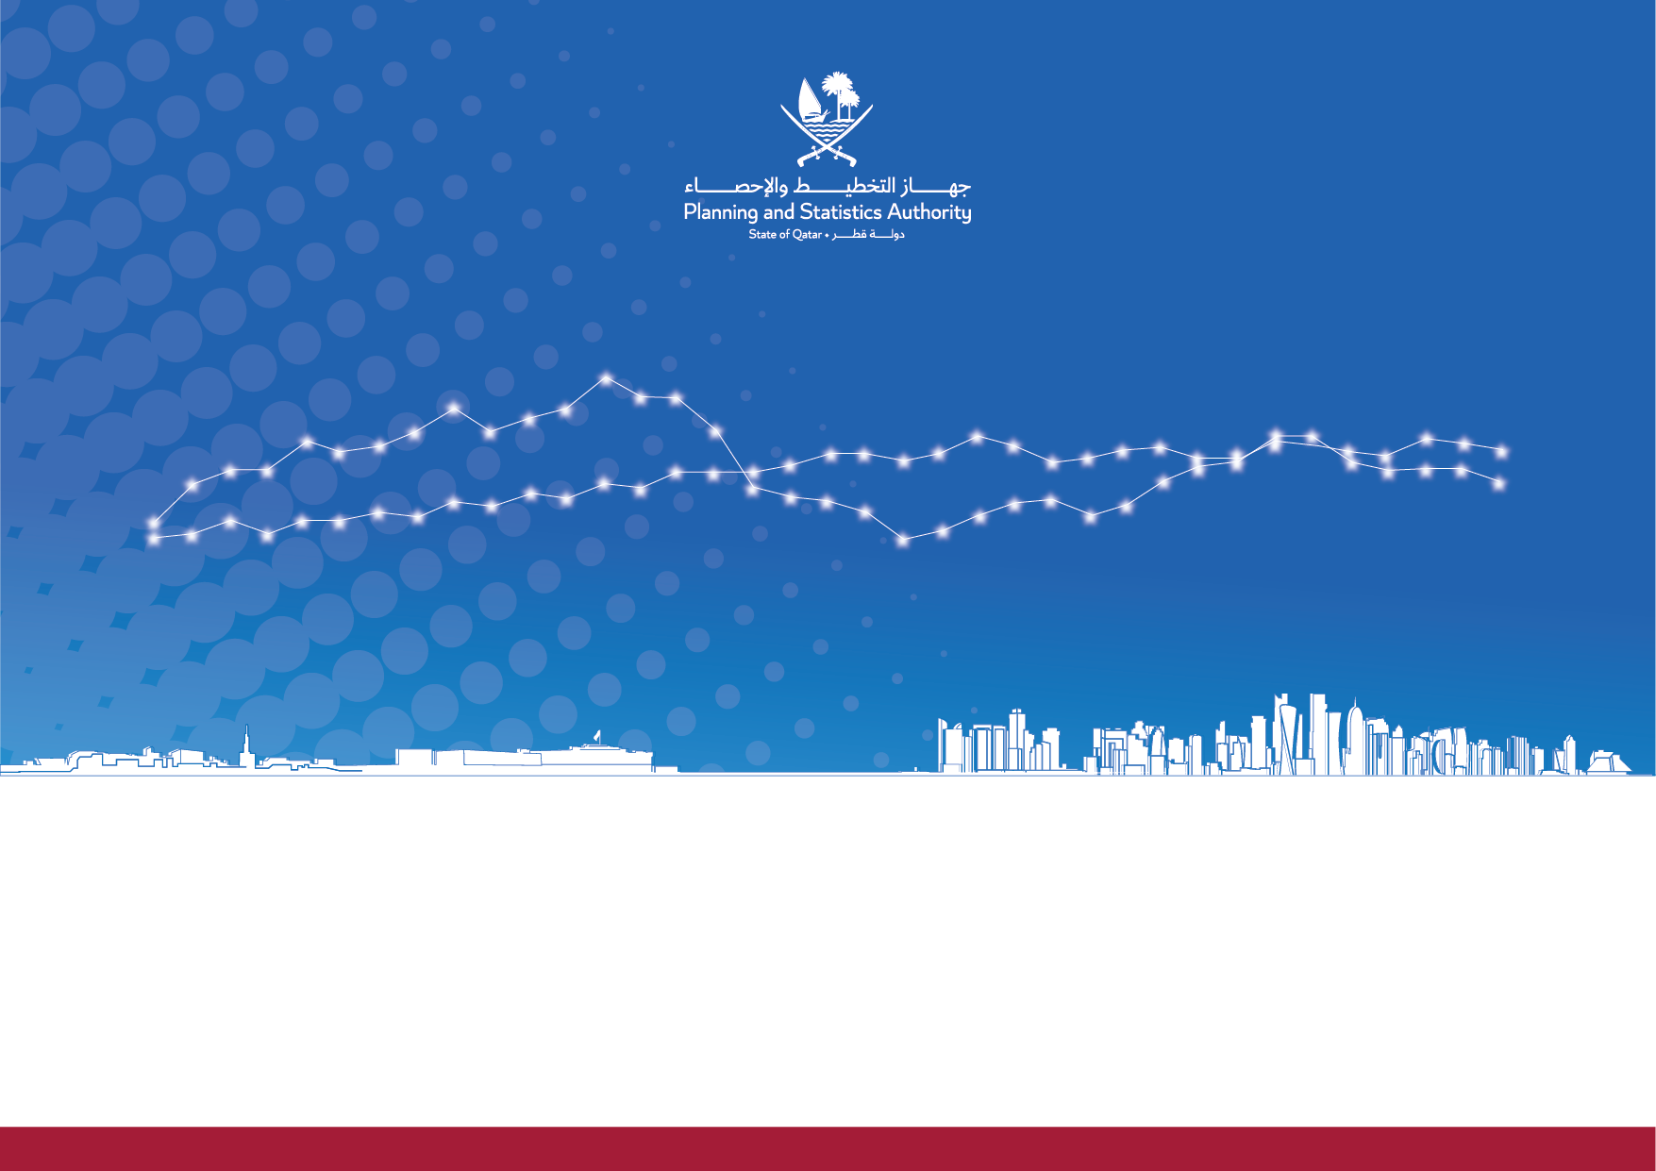

Issue 48 |April 2023| Forth Quarter 2022
State of Qatar |  | دولة قطر
Report on Quarterly Estimates of Gross Domestic Product by Economic Activity and Components of Expenditure for Qatar Economy |  | تقريرالتقديرات الربعية للناتج المحلي الاجمالي حسب النشاط الاقتصادي ومكونات الانفاق للاقتصاد القطري
الإصدار 48 |ابريل 2023| الربع الرابع 2022
 | www.psa.gov.qa

